単元表
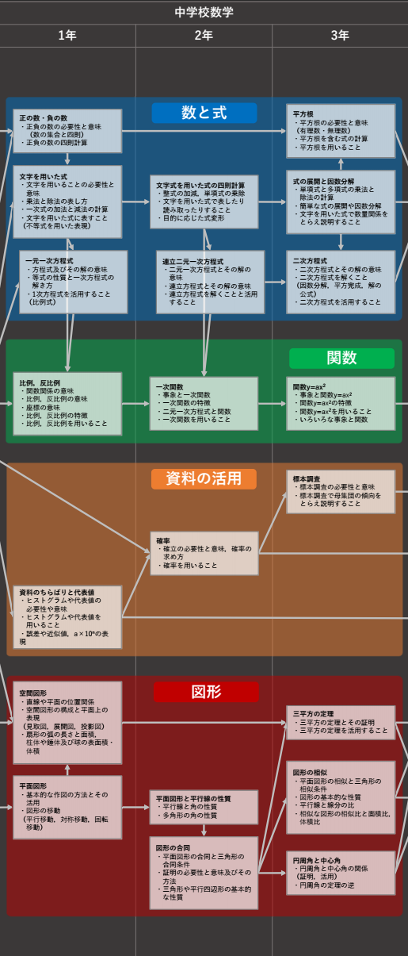
中学数学単元一覧
１年 | ２年 | ３年
数と式

正負の数
文字式
一次方程式
文字式の四則演算
連立方程式
式の展開と因数分解
平方根
二次方程式

関数

比例、反比例
一次関数
二次関数

図形

平面図形
空間図形
平面図形
図形の相似
円
三平方の定理

資料

データの分析、度数
確率
データの活用、箱ひげ図
標本調査

日程
9:00
11:00
12:00
14:00
17:00
19:00
22:00

HPづくり | 中学数理 tex | AtsuEigo | 大学以上 数学

